Sheet1
Scene No. | 0
Quest Title | 初试身手
Quest Log | 在方舟花园打败3只被邪恶力量控制的小狗正泰
Map No. | 22
 | 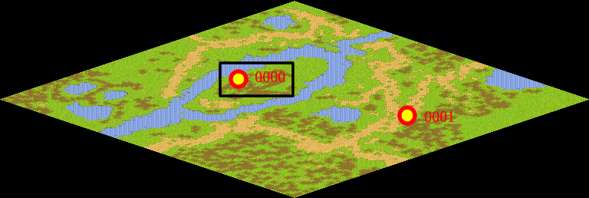
NPC No. | 0
Condition | 完成Quest-0202
Dialog | 你也看见了，托里岛上现在出现了很多被邪恶力量控制的宠物，这件事情非常复杂，你要去慢慢查清它的真相。首先，你先在方舟花园打败3只被邪恶力量控制的小狗正泰。
Select | 1：接受，2：不接受
Result | 1 : Scene 0001, 2 : 关闭对话框

ScriptFile | Qlog-0203-000.scr
 | Q0000-0203-000.scr

